RS組織構成
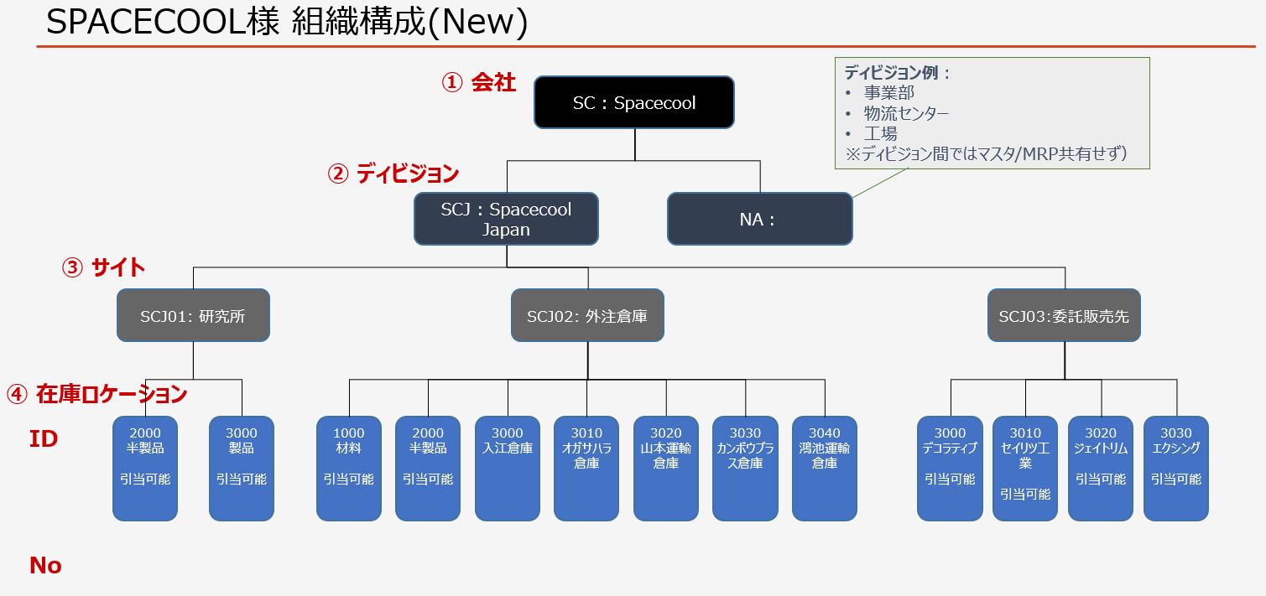

ERP System Setup Flow
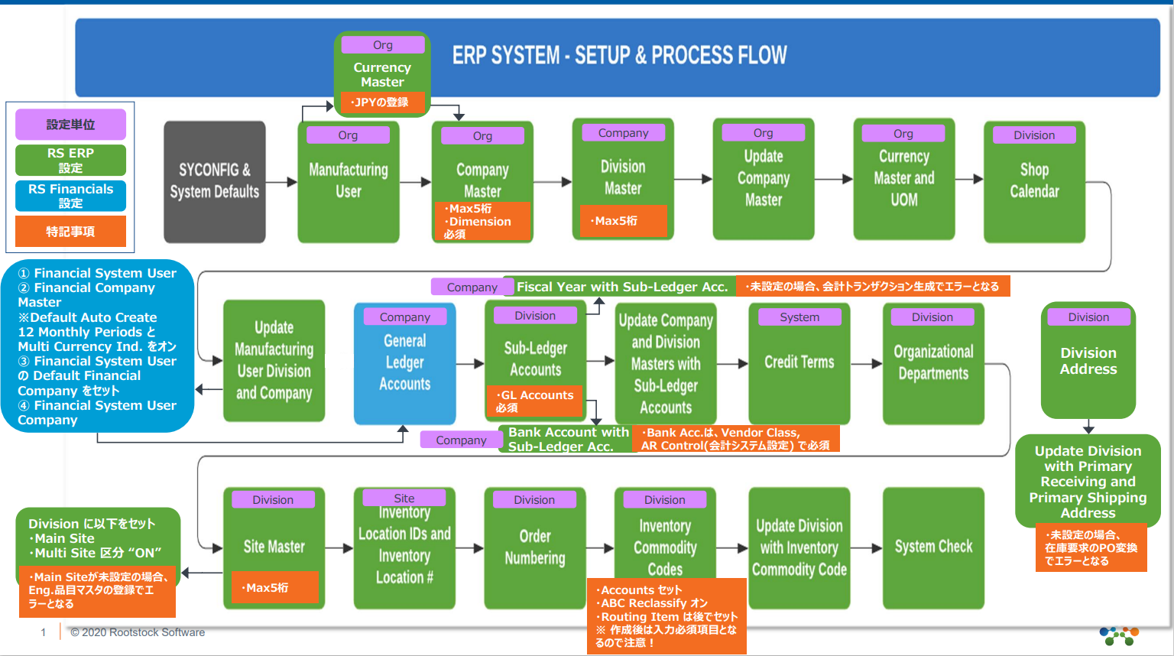

従業員
戻る | 性 | 名 | 別名 | メール | ユーザ名 | ニックネーム | ユーザライセンス | プロファイル | メールの文字コード
 | Doi | Soshi | sdoi | soshi.doi@spacecool.jp | soshi.doi@spacecool.jp.rspilot | sdoi | Salesforce Platform | RS Standard Platform User - Full Access | Unicode(UTF-8)
 | Yamanaka | Momoka | myamanak | momoka.yamanaka@spacecool.jp | momoka.yamanaka@spacecool.jp.rspilot | myamanaka | Salesforce Platform | RS Standard Platform User - Full Access | Unicode(UTF-8)
 | Ito | Maki | mito | maki.ito@spacecool.jp | maki.ito@spacecool.jp.rspilot | mito | Salesforce Platform | RS Standard Platform User - Full Access | Unicode(UTF-8)

更新していません

 | （※1）表示体系のルール決め、最大８桁

会社マスタ
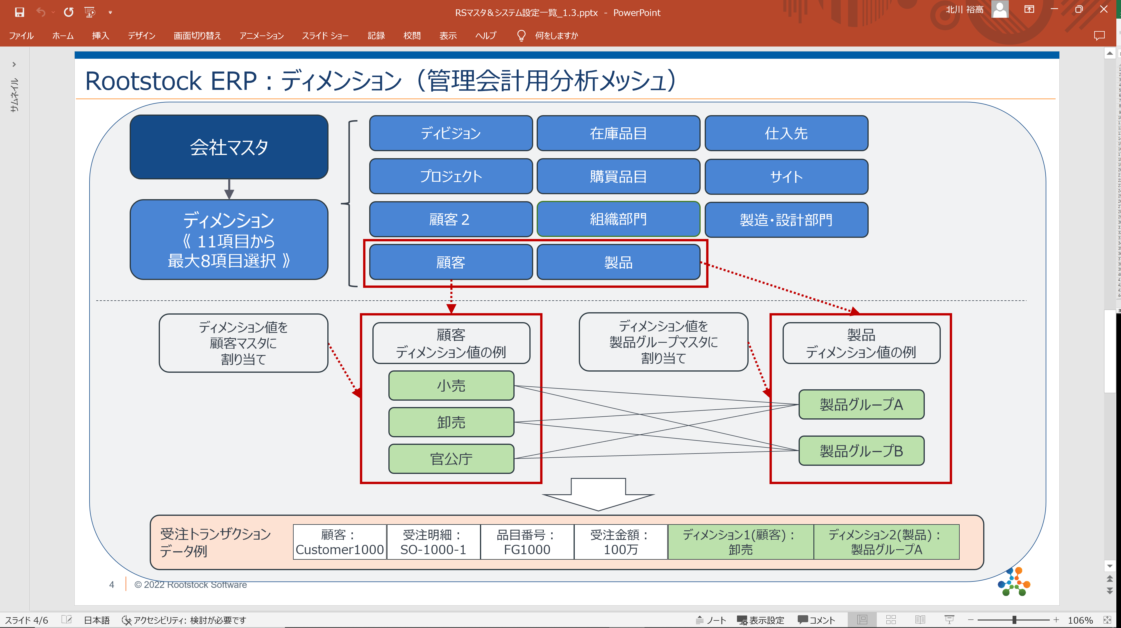
 | https://rootstock.force.com/Trailblazer/s/article/Company-Master?language=en_US

戻る | Name | 会社番号（※1） | 説明 | 自国通貨 | 経理（※2） | ディメンション（※3） | ディメンション値（※4）
 | SPACECOOL（SC） | SC | SPACECOOL | JPY(日本円)

 |  |  |  |  | （※1）最大5桁
 |  |  |  |  | （※2）先入先出原価法有効、勘定科目
 |  |  |  |  | （※3）会計ディメンション数、使用するディメンション指定
 |  |  |  |  | （※4）使用するディメンション値

ディビジョンマスタ
 | https://rootstock.force.com/Trailblazer/s/article/Division-Master?language=en_US

戻る | Name | ディビジョンNo.（※1） | 説明 | 会社 | 在庫は有効 | 設計変更フォーマット(※2) | 初期設計リビジョンステータス（※3） | 原価法（※４） | 平均原価ソース（※５） | プロジェクト有効 | マルチサイト | メインサイト | ABC A item percentage | C | 自動印刷WO入庫トラベラー | 優先消費税クラス・購入 | 優先消費税Tクラス - 販売 | 販売 | 循環棚卸A日数 | B | C | プライマリ受信アドレス | プライマリ配送先住所 | 優先送金アドレス
 | Japan (JP) | JP | Japan | SPACECOOL（SC） | true | 英数字 | 有効 | 加重平均原価 | 品目 | true | true |  | 80% | 95% | No | 課仕10% (課税仕入10%) | 課売10% (課税売上10%) | 5 | 15 | 30 |  | Japan (JP) (港区芝公園3-4-30 芝公園ビル 105-0012) | Japan (JP) (港区芝公園3-4-30 芝公園ビル 105-0012) | Japan (JP) (港区芝公園3-4-30 芝公園ビル 105-0012)

更新していません
 | （※1）最大5桁, 番号体系のルール決め |  |  |  |  |  |  |  |  |  |  |  | ※在庫品のABC分析用
 | （※2）リビジョン番号を自動的に割り当てるようにするには、[数値] を選択。 リビジョン番号をユーザー定義にする場合は、[英数字] を選択
 | （※3）有効無効は後から変更不可
 | 保留:
 | リリース:
 | 有効:
 | （※4）原価法
 | 標準原価
 | 加重平均原価
 | 原価法に標準原価を選択する場合平均原価ソースが品目ようになる
 | （※5）平均原価ソース
 | 品目
 | プロジェクト

 | ※経理タブの勘定科目は設定必要。補助勘定科目の登録後に設定する。

組織部門
 | https://rootstock.force.com/Trailblazer/s/article/Organizational-Depts?language=en_US

戻る | Name（組織部門） | ディビジョン | 組織部門ID(※１) | 説明 | 一般経費勘定 | 会計ディメンション値 | 購買部門区分 | 与信部門グループ区分 | サービス承認ID | 間接材料承認ID
 | 10(アライアンス) | Japan (JP) | 10 | アライアンス | 9690 (Misc Expense) |  | false | false
 | 20(テクニカル ) | Japan (JP) | 20 | テクニカル | 9690 (Misc Expense) |  | false | false
 | 30(コーポレート) | Japan (JP) | 30 | コーポレート | 9690 (Misc Expense) |  | true | false
 | 40(品質保証) | Japan (JP) | 40 | 品質保証 | 9690 (Misc Expense) |  | false | false

更新していません

在庫コモディティ コード
 | https://rootstock.force.com/Trailblazer/s/article/Inventory-Commodity-Code?language=en_US
 |  |  |  |  |  |  |  |  | 「エンジニアリングステータス」タブ |  |  |  |  |  |  | 「MRP」タブ |  |  |  |  |  |  | 「リードタイム」タブ | 「経理」タブ |  |  |  |  |  |  |  |  |  |  |  |  |  | 「購買」タブ （※3） |  |  |  | 「ロケーション」タブ |  | 「その他」タブ
戻る | Name（在庫コモディティ コード） | ディビジョン | コモディティ コード | 説明 | 計画担当 | 在庫単位 | 購買ディビジョン | ABC分類 | エンジニアリングステータス | エンジニアリングタイプ | 在庫ソース | 担当エンジニア | エンジニアリング単位 | シリアル管理 | ロット管理 | 計画方針 | 方針数量 （※1） | 最小数量 | 最大数量 | 供給乗数 | 安全在庫 | ホームプロジェクト区分 | （※2） | 間接材料費レート（10進数） | 勘定、在庫調整 | 勘定、購買価格差異 | 勘定、外注PO WIP | 勘定、在庫廃棄 | 勘定、WO廃棄 | 勘定、マイナス差異 | 勘定、在庫 | 勘定、WO WIP | 勘定、WO / SUBC PO差異 | アカウント、外注PO差異 | 勘定、利用可能在庫 | 勘定、間接材料費差異 | 勘定、再加工WO WIP | 購入単位 | PO価格オプション | 過剰入庫区分 | 品目タイプ | デフォルト受入ロケーションID | デフォルト受入ロケーションNo | 工順項目 | バックフラッシュ方針 | 組織部門 | 引当方針 | 有効期間
 | RM(M)LOT(原材料/M/LOT) | Japan (JP) | RM(M)LOT | 原材料/M/LOT | Soshi Doi | メートル（M） | Japan (JP) | A | 有効 | 標準 | 購買品 | Soshi Doi | メートル（M） | いいえ | はい | ロットフォーロット | 1.000000 | 0.000000 | 0.000000 |  | 0.000000 | プロジェクトホーム |  | 0.000000 | 5400 (Inventory Adjustment) | 7000 (Purchase Price Variance) | 1260 (PO Subcontract WIP) | 5300 (Inventory Scrap) | 5310 (WIP Scrap) | 7199 (Negative Variance) | 1200 (Inventory Finished Goods) | 1250 (Work in Process) | 7100 (Work Order Variance) |  | 1200 (Inventory Finished Goods) | 7103 (Mtl Ohd Variance) | 1250 (Work in Process) | メートル（M） | 新価格登録 | true | 直接購買 | 1100(材料) | 0 | DEFAULT (SCJ01) | バックフラッシュしない | 10(アライアンス) | true | 365.00
 | RM(PC)LOT(原材料/PC/LOT) | Japan (JP) | RM(PC)LOT | 原材料/PC/LOT | Soshi Doi | 個（PC） | Japan (JP) | A | 有効 | 標準 | 購買品 | Soshi Doi | 個（PC） | いいえ | はい | ロットフォーロット | 1.000000 | 0.000000 | 0.000000 |  | 0.000000 | プロジェクトホーム |  | 0.000000 | 5400 (Inventory Adjustment) | 7000 (Purchase Price Variance) | 1260 (PO Subcontract WIP) | 5300 (Inventory Scrap) | 5310 (WIP Scrap) | 7199 (Negative Variance) | 1200 (Inventory Finished Goods) | 1250 (Work in Process) | 7100 (Work Order Variance) |  | 1200 (Inventory Finished Goods) | 7103 (Mtl Ohd Variance) | 1250 (Work in Process) | 個（PC） | 新価格登録 | true | 直接購買 | 1100(材料) | 0 | DEFAULT (SCJ01) | バックフラッシュしない | 10(アライアンス) | true | 365.00
 | FG(M)LOT(製品/M/LOT) | Japan (JP) | FG(M)LOT | 製品/M/LOT | Soshi Doi | メートル（M） | Japan (JP) | A | 有効 | 標準 | 外注品 | Soshi Doi | メートル（M） | いいえ | はい | ロットフォーロット | 1.000000 | 0.000000 | 0.000000 |  | 0.000000 | プロジェクトホーム |  | 0.000000 | 5400 (Inventory Adjustment) | 7000 (Purchase Price Variance) | 1260 (PO Subcontract WIP) | 5300 (Inventory Scrap) | 5310 (WIP Scrap) | 7199 (Negative Variance) | 1210 (Inventory - Raw Material) | 1250 (Work in Process) | 7100 (Work Order Variance) |  | 1210 (Inventory - Raw Material) | 7103 (Mtl Ohd Variance) | 1250 (Work in Process) | メートル（M） | 新価格登録 | true | 直接購買 | 1300(半製品) | 0 | DEFAULT (SCJ01) | バックフラッシュしない | 10(アライアンス) | true | 365.00
 | FG(PC)LOT(製品/PC/LOT) | Japan (JP) | FG(PC)LOT | 製品/PC/LOT | Soshi Doi | 個（PC） | Japan (JP) | A | 有効 | 標準 | 外注品 | Soshi Doi | 個（PC） | いいえ | はい | ロットフォーロット | 1.000000 | 0.000000 | 0.000000 |  | 0.000000 | プロジェクトホーム |  | 0.000000 | 5400 (Inventory Adjustment) | 7000 (Purchase Price Variance) | 1260 (PO Subcontract WIP) | 5300 (Inventory Scrap) | 5310 (WIP Scrap) | 7199 (Negative Variance) | 1200 (Inventory Finished Goods) | 1250 (Work in Process) | 7100 (Work Order Variance) |  | 1200 (Inventory Finished Goods) | 7103 (Mtl Ohd Variance) | 1250 (Work in Process) | 個（PC） | 新価格登録 | true | 直接購買 | 1300(半製品) | 0 | DEFAULT (SCJ01) | バックフラッシュしない | 10(アライアンス) | true | 365.00
 | ()
 | ()
更新していません
 | ()
更新していません
 | ()

 | （※1）方針数量は計画方針によって数値変わる
 | （※2）「リードタイム」タブでは、製造指示（WO）に関するリードタイムを設定する
 | （※3）「購買」タブの内容は、POコモディティコードとして登録される。登録後の修正はPOコモディティコードを修正する。

仕入先クラス
 | https://rootstock.force.com/Trailblazer/s/article/Vendor-Class?language=en_US

戻る | Name（仕入先クラス） | 仕入先クラス | 説明 | 会計ディメンション | 通貨区分修正 | 仕入先通貨 | 支払条件 | 購買担当 | 直接購買区分 | サービス区分 | 間接材料区分 | 仕入先リードタイム | 仕入先出荷リードタイム | PO印刷帳票テンプレート | 仕入先のデフォルト企業 | 買掛金ユーザー | 経費勘定（総勘定元帳） | 銀行口座名義 | 支払方法
 | DOMESTIC (国内) | DOMESTIC | 国内 |  | true | JPY (日本円) | A02 (月末締め 翌月末日支払) | Soshi Doi | true | true | true | 0.000000 | 0.000000 | PO発注書(SPACECOOL) | Japan (JP) | Soshi Doi | 9690 (Miscellaneous Income/Expense) | New Tokyo Bank | 電子送金

会計会社がありません
更新していません

仕入先マスタ(Vendor)
 | https://rootstock.force.com/Trailblazer/s/article/Vendor-Master?language=en_US
 |  |  |  |  |  |  | 「主要区分」タブ |  |  | 「経理」タブ |  | 「出荷」タブ |  | 「リードタイム」タブ
戻る | Name（仕入先マスタ） | 仕入先No. | 事業名 | 仕入先クラス | 通貨変更区分 | 仕入先通貨 | 直接購買区分 | 間接材料区分 | サービス区分 | 支払条件 | 会計ディメンション | 輸送業者 | 出荷方法 | 仕入先リードタイム | 仕入先出荷リードタイム
 | 尾池工業(1000) | 1000 | 尾池工業 | DOMESTIC(国内) | true | JPY (日本円) | true | true | true | A02 (月末締め 翌月末日支払) |  | Yamato (ヤマト運輸) | TRACK (トラック) | 0.000000 | 0.000000
 | 中井工業(1001) | 1001 | 中井工業 | DOMESTIC(国内) | true | JPY (日本円) | true | true | true | A02 (月末締め 翌月末日支払) |  | Yamato (ヤマト運輸) | TRACK (トラック) | 0.000000 | 0.000000
 | イノベックス() |  | イノベックス | DOMESTIC(国内) | true | JPY (日本円) | true | true | true | A02 (月末締め 翌月末日支払) |  | Yamato (ヤマト運輸) | TRACK (トラック) | 0.000000 | 0.000000
 | 岡本() |  | 岡本 | DOMESTIC(国内) | true | JPY (日本円) | true | true | true | A02 (月末締め 翌月末日支払) |  | Yamato (ヤマト運輸) | TRACK (トラック) | 0.000000 | 0.000000
 | ニチモウ() |  | ニチモウ | DOMESTIC(国内) | true | JPY (日本円) | true | true | true | A02 (月末締め 翌月末日支払) |  | Yamato (ヤマト運輸) | TRACK (トラック) | 0.000000 | 0.000000
 | カンボウプラス() |  | カンボウプラス | DOMESTIC(国内) | true | JPY (日本円) | true | true | true | A02 (月末締め 翌月末日支払) |  | Yamato (ヤマト運輸) | TRACK (トラック) | 0.000000 | 0.000000
 | 小松マテーレ() |  | 小松マテーレ | DOMESTIC(国内) | true | JPY (日本円) | true | true | true | A02 (月末締め 翌月末日支払) |  | Yamato (ヤマト運輸) | TRACK (トラック) | 0.000000 | 0.000000

番号を入力

デフォルト値は０ですが
MRP用ため入力する

購買品目マスタ
 | https://rootstock.force.com/Trailblazer/s/article/Purchase-Item-Master?language=en_US

確認？？？
戻る | 購買品目マスタ | ディビジョン | 品目タイプ | 品目番号 | 品目説明 | POコモディティコード | 仕入先内部リードタイム | 購入単価 | 課税 | ODC（※1）
 | T1SMW1202L00(ターポリン シルバーマット W1202 メートル) | Japan (JP) | 外注品 | T1SMW1202L00(ターポリン シルバーマット W1202 メートル) | ターポリン シルバーマット W1202 メートル | FG(M)LOT(製品/M/LOT) | 0 | M (メートル) | true
 | T1SM1202W50(ターポリン シルバーマット 1202 ロール) | Japan (JP) | 外注品 | T1SM1202W50(ターポリン シルバーマット 1202 ロール) | ターポリン シルバーマット 1202 ロール | FG(PC)LOT(製品/PC/LOT) | 0 | PC (個) | true
 | TP50B(ターポリン材料 メートル) | Japan (JP) | 購買品 | TP50B(ターポリン材料 メートル) | ターポリン材料 メートル | RM(M)LOT(原材料/M/LOT) | 0 | M (メートル) | true
 | 0
 | SCF-3MJ-SC9-P (3M スコッチカルフィルム Jシリーズ SC900 透明 25mmx20m) | Japan (JP) | 外注品 | SCF-3MJ-SC9-P (3M スコッチカルフィルム Jシリーズ SC900 透明 25mmx20m) | 3M スコッチカルフィルム Jシリーズ SC900 透明 25mmx20m | FG(PC)LOT(製品/PC/LOT) | 0 | PC (個)
 | SCF-A25M-ONS-M (SPACECOOLフィルム_銀 カットサンプル) | Japan (JP) | 外注品 | SCF-A25M-ONS-M (SPACECOOLフィルム_銀 カットサンプル) | SPACECOOLフィルム_銀 カットサンプル | FG(M)LOT(製品/M/LOT) | 0 | M (メートル)
 | SCF-A25M-ONS-P (SPACECOOLフィルム_銀 1,250mmx25m) | Japan (JP) | 外注品 | SCF-A25M-ONS-P (SPACECOOLフィルム_銀 1,250mmx25m) | SPACECOOLフィルム_銀 1,250mmx25m | FG(PC)LOT(製品/PC/LOT) | 0 | PC (個)
 | SCF-A25M-ONW-M (SPACECOOLフィルム_白 カットサンプル) | Japan (JP) | 外注品 | SCF-A25M-ONW-M (SPACECOOLフィルム_白 カットサンプル) | SPACECOOLフィルム_白 カットサンプル | FG(M)LOT(製品/M/LOT) | 0 | M (メートル)
 | SCF-A25M-ONW-P (SPACECOOLフィルム_白 1,250mmx25m) | Japan (JP) | 外注品 | SCF-A25M-ONW-P (SPACECOOLフィルム_白 1,250mmx25m) | SPACECOOLフィルム_白 1,250mmx25m | FG(PC)LOT(製品/PC/LOT) | 0 | PC (個)
 | SCM-050E-OFW-M (SPACECOOLターポリン-TP50F(軽量・防炎)_白 カットサンプル) | Japan (JP) | 外注品 | SCM-050E-OFW-M (SPACECOOLターポリン-TP50F(軽量・防炎)_白 カットサンプル) | SPACECOOLターポリン-TP50F(軽量・防炎)_白 カットサンプル | FG(M)LOT(製品/M/LOT) | 0 | M (メートル)
 | SCM-050E-OFW-P (SPACECOOLターポリン-TP50F(軽量・防炎)_白 120cmx50m) | Japan (JP) | 外注品 | SCM-050E-OFW-P (SPACECOOLターポリン-TP50F(軽量・防炎)_白 120cmx50m) | SPACECOOLターポリン-TP50F(軽量・防炎)_白 120cmx50m | FG(PC)LOT(製品/PC/LOT) | 0 | PC (個)
 | SCM-100E-OFS-M (SPACECOOLキャンバス-100E_銀 カットサンプル) | Japan (JP) | 外注品 | SCM-100E-OFS-M (SPACECOOLキャンバス-100E_銀 カットサンプル) | SPACECOOLキャンバス-100E_銀 カットサンプル | FG(M)LOT(製品/M/LOT) | 0 | M (メートル)
 | SCM-100E-OFS-P (SPACECOOLキャンバス-100E_銀 103cmx50m) | Japan (JP) | 外注品 | SCM-100E-OFS-P (SPACECOOLキャンバス-100E_銀 103cmx50m) | SPACECOOLキャンバス-100E_銀 103cmx50m | FG(PC)LOT(製品/PC/LOT) | 0 | PC (個)
 | SCM-100E-OFW-M (SPACECOOLキャンバス-100E_白 カットサンプル) | Japan (JP) | 外注品 | SCM-100E-OFW-M (SPACECOOLキャンバス-100E_白 カットサンプル) | SPACECOOLキャンバス-100E_白 カットサンプル | FG(M)LOT(製品/M/LOT) | 0 | M (メートル)
 | SCM-100E-OFW-P (SPACECOOLキャンバス-100E_白 103cmx50m) | Japan (JP) | 外注品 | SCM-100E-OFW-P (SPACECOOLキャンバス-100E_白 103cmx50m) | SPACECOOLキャンバス-100E_白 103cmx50m | FG(PC)LOT(製品/PC/LOT) | 0 | PC (個)
 | SCM-200E-OFS-M (SPACECOOLターポリン-200E(高強度・防炎)_銀 カットサンプル) | Japan (JP) | 外注品 | SCM-200E-OFS-M (SPACECOOLターポリン-200E(高強度・防炎)_銀 カットサンプル) | SPACECOOLターポリン-200E(高強度・防炎)_銀 カットサンプル | FG(M)LOT(製品/M/LOT) | 0 | M (メートル)
 | SCM-200E-OFS-P (SPACECOOLターポリン-200E(高強度・防炎)_銀 104cmx50m) | Japan (JP) | 外注品 | SCM-200E-OFS-P (SPACECOOLターポリン-200E(高強度・防炎)_銀 104cmx50m) | SPACECOOLターポリン-200E(高強度・防炎)_銀 104cmx50m | FG(PC)LOT(製品/PC/LOT) | 0 | PC (個)
 | SCM-200E-OFW-M (SPACECOOLターポリン-200E(高強度・防炎)_白 カットサンプル) | Japan (JP) | 外注品 | SCM-200E-OFW-M (SPACECOOLターポリン-200E(高強度・防炎)_白 カットサンプル) | SPACECOOLターポリン-200E(高強度・防炎)_白 カットサンプル | FG(M)LOT(製品/M/LOT) | 0 | M (メートル)
 | SCM-200E-OFW-P (SPACECOOLターポリン-200E(高強度・防炎)_白 104cmx50m) | Japan (JP) | 外注品 | SCM-200E-OFW-P (SPACECOOLターポリン-200E(高強度・防炎)_白 104cmx50m) | SPACECOOLターポリン-200E(高強度・防炎)_白 104cmx50m | FG(PC)LOT(製品/PC/LOT) | 0 | PC (個)
 | SCM-300G-ONS-M (SPACECOOL膜材料-300G(不燃・B種)_銀 カットサンプル) | Japan (JP) | 外注品 | SCM-300G-ONS-M (SPACECOOL膜材料-300G(不燃・B種)_銀 カットサンプル) | SPACECOOL膜材料-300G(不燃・B種)_銀 カットサンプル | FG(M)LOT(製品/M/LOT) | 0 | M (メートル)
 | SCM-300G-ONS-P (SPACECOOL膜材料-300G(不燃・B種)_銀 103cmx50m) | Japan (JP) | 外注品 | SCM-300G-ONS-P (SPACECOOL膜材料-300G(不燃・B種)_銀 103cmx50m) | SPACECOOL膜材料-300G(不燃・B種)_銀 103cmx50m | FG(PC)LOT(製品/PC/LOT) | 0 | PC (個)
 | SCM-300G-ONW-M (SPACECOOL膜材料-300G(不燃・B種)_白 カットサンプル) | Japan (JP) | 外注品 | SCM-300G-ONW-M (SPACECOOL膜材料-300G(不燃・B種)_白 カットサンプル) | SPACECOOL膜材料-300G(不燃・B種)_白 カットサンプル | FG(M)LOT(製品/M/LOT) | 0 | M (メートル)
 | SCM-300G-ONW-P (SPACECOOL膜材料-300G(不燃・B種)_白 103cmx50m) | Japan (JP) | 外注品 | SCM-300G-ONW-P (SPACECOOL膜材料-300G(不燃・B種)_白 103cmx50m) | SPACECOOL膜材料-300G(不燃・B種)_白 103cmx50m | FG(PC)LOT(製品/PC/LOT) | 0 | PC (個)
 | SCM-MAG-M04-M (SPACECOOLマグネットシート_白) | Japan (JP) | 外注品 | SCM-MAG-M04-M (SPACECOOLマグネットシート_白) | SPACECOOLマグネットシート_白 | FG(M)LOT(製品/M/LOT) | 0 | M (メートル)
 | 0
 | 0
 | 0
 | 0
 | 0
 | 0

 | （※）非在庫品目の購入品目は、購買品目に直接入力する。
 | （※）在庫品目の購入品目は、エンジニアリング品目登録時に指定した在庫コモディティコードに従って自動登録される。
 | （※1）品目タイプが”間接材料”、”サービス”の時は必須

PO管理レコード
 | https://rootstock.force.com/Trailblazer/s/article/PO-Control-Record?language=en_US

戻る | PO制御レコード | ディビジョン | 価格小数点以下桁数 | PO手配処理リードタイム | 組織部門(直接材料) | システム間受注直接購買有効 | 注文書ヘッダ追加許可行数 | 注文書 明細追加許可行数 | 購買品目選択デフォルト | 承認済製造業者変更許可 | 承認済製造会社印刷 | PO印刷帳票テンプレート | PO帳票テンプレート変更許可 | 未全納クローズのPO明細印刷抑制 | PO入庫明細詳細 価格表示 | 組織部門（サービス） | 組織部門（間接材料） | 間接材料コモディティコード | 副資材承認区分
 | Japan (JP) | Japan (JP) | ２ | 1.000000 | 10 (アライアンス) | true | 2 | 3 | PO明細追加時に購買品目マスタから品目選択 | true | true | Purchase Order Template(JPN) | true | true | true | 10 (アライアンス) | 10 (アライアンス) | Indrect | 入庫時に処理および承認された間接材料

確認？？？

承認者
不要
 | https://rootstock.force.com/Trailblazer/s/article/Authorizers?language=en_US

戻る | Authorizer Name | ディビジョン | 承認ID | 説明 | パスワード
 | Authorizer90 (RSJ90) | Rootstock Japan Division 90 (RSJ90) | RSJ90 | Authorizer90

 | （※）製造ユーザの「その他区分」タブの「ユーザの承認ID」に設定する
 | （※）組織部門の「PO承認」タブの「サービス承認ID」、「間接材承認ID」に設定する

課税地
 | https://rootstock.force.com/Trailblazer/s/article/Tax-Locations?language=en_US

戻る | 税金場所のメンテナンス | 課税地ID | 説明 | プライマリーセールスディビジョン | 総税率 | 連邦税率 | 市税の口座 | 連邦税勘定
 | 10％ | 10％ | 10％ | Japan (JP) | 10.000% | 10.000% | 2250 (Sales Tax) | 2250 (Sales Tax)

更新していません

製品グループ
 | https://rootstock.force.com/Trailblazer/s/article/Product-Groups?language=en_US
 |  |  |  |  |  |  |  |  | 「アカウント」タブ |  |  |  | 「在庫」タブ |  |  |  | 「RMA」タブ |  |  | 「受注直接購買」タブ
戻る | 製品グループマスタ | ディビジョン | 製品グループ番号 | 説明 | 製品タイプ（※1） | 製品責任者（※1） | 販売単位（※1） | 注文明細担当（※1） | 売上勘定 | 出荷仮勘定 | 売上原価勘定 | 会計ディメンション値 | デフォルト出荷元サイト | 出荷先住所への仕入先直送 | デフォルト出荷元ロケーションID | デフォルト出荷元ロケーションNo. | RMA在庫サイト | RMA在庫ロケーション | RMA在庫の棚番号 | PO明細自動作成 | 出荷先住所への仕入先直送 | 品目/仕入先 直接購買POヘッダ使用
 | G1000(ロール) | Japan (JP) | G1000 | ロール | 在庫 | Soshi Doi | 個（PC） | Soshi Doi | 4000 (Revenue - Sales) | 7350 (COGS Clearing) | 4500 (COSG) |  | Japan (JP) | 01(量産倉庫) |  |  |  |  |  | true | false | true
 | G2000(カットサンプル) | Japan (JP) | G2000 | カットサンプル | 在庫 | Soshi Doi | メートル（M） | Soshi Doi | 4000 (Revenue - Sales) | 7350 (COGS Clearing) | 4500 (COSG) |  | Japan (JP) | 01(量産倉庫) |  |  |  |  |  | true | false | true
 | G3000(サービス) | Japan (JP) | G3000 | サービス | サービス | Soshi Doi | セット（SET） | Soshi Doi | 4000 (Revenue - Sales) | 7350 (COGS Clearing) | 4500 (COSG) |  | Japan (JP) | 01(量産倉庫) |  |  |  |  |  | true | false | true
 | G5000(仕入先直送) | Japan (JP) | G5000 | 仕入先直送 | 在庫 | Soshi Doi | 個（PC） | Soshi Doi | 4000 (Revenue - Sales) | 7350 (COGS Clearing) | 4500 (COSG) |  | Japan (JP) | 01(量産倉庫) |  |  |  |  |  | true | false | true
 | ()
 | ()
更新していません
 | （※1）ドロップダウンリスト

